Sheet1
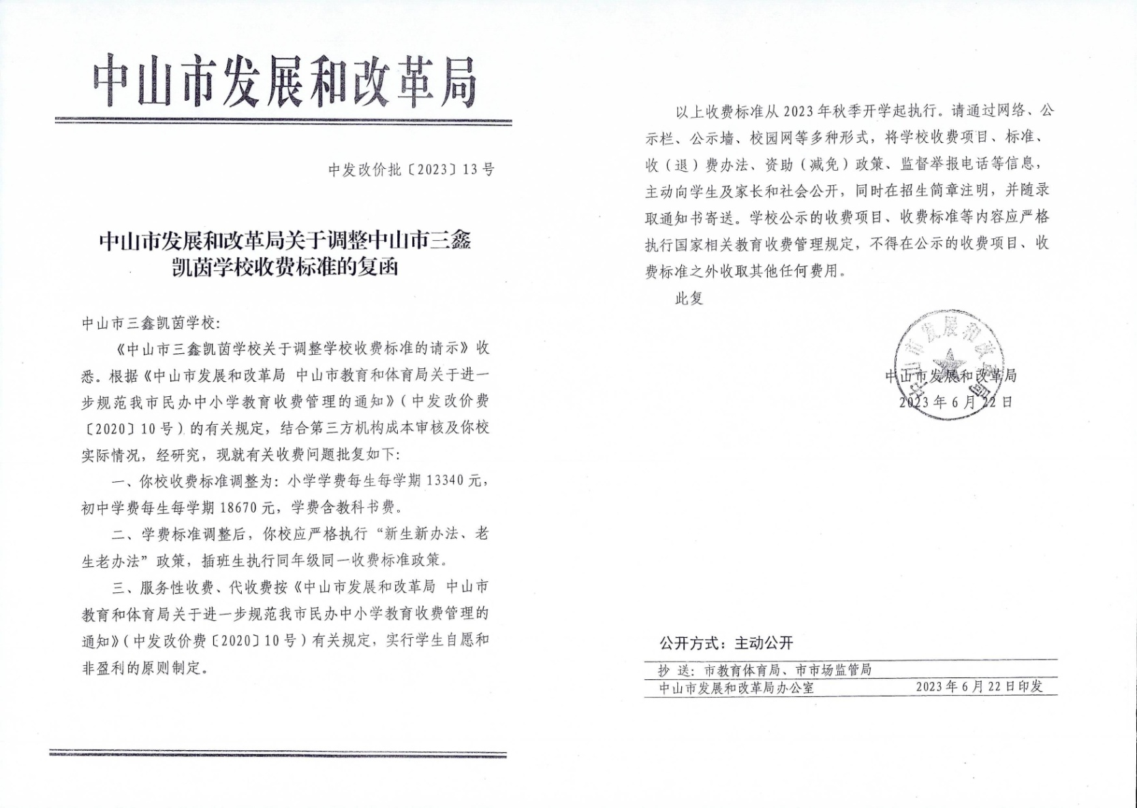
2025年民办学校收费情况公示
序号 | 收费项目 | 计算单位 | 收费标准（元） | 批准机关及文号 | 备注
1 | 学费 | 生/学期 | 13340 | 中发改价批（2023）13号 | 小学，老生老办法、新生新办法
2 | 学费 | 生/学期 | 18670 | 中发改价批（2023）13号 | 初中，老生老办法、新生新办法
3 | 住宿费 | 生/学期 | 3500 | 中发改费管函（2016）71号 | 小学、初中

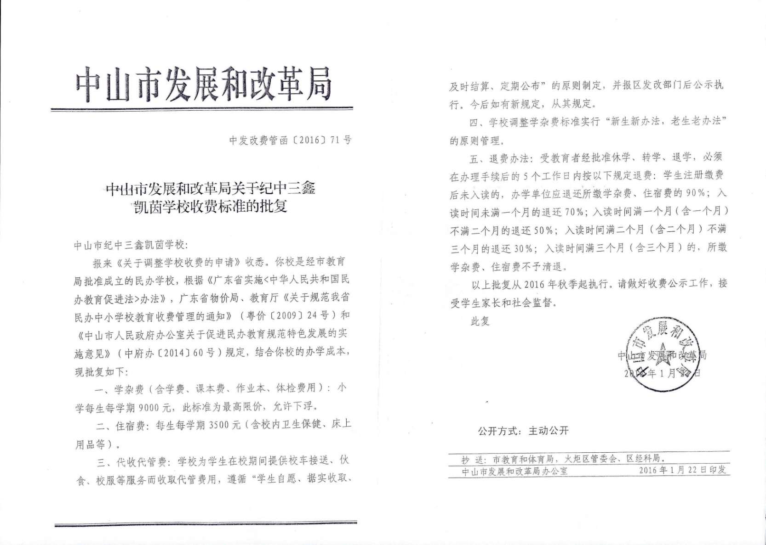

请将收费许可证扫描后粘贴图片在下方：

